Trang tính1
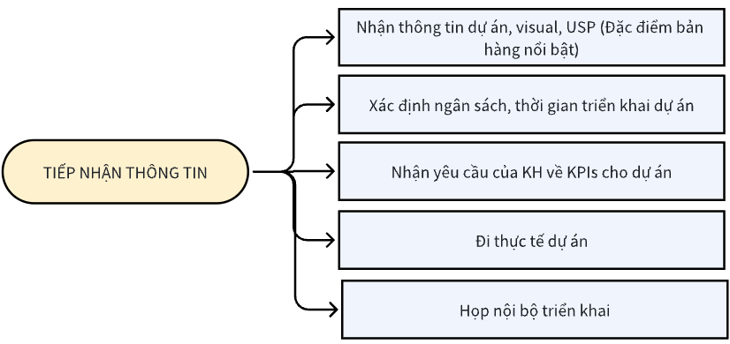
Bước | Lưu đồ | Người chịu trách nhiệm | Thời gian | Biểu mẫu
1 |  | Tổng Giám Đốc | Ngày 1
 |  | Tổng Giám Đốc | Ngày 1
 |  | Tổng Giám Đốc | Ngày 1
 |  | Tổng Giám Đốc | Ngày 2
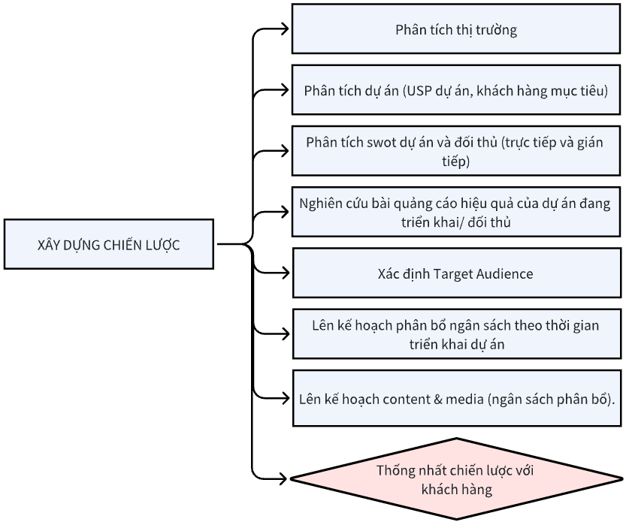
 |  | Tổng Giám Đốc | Ngày 2
2 |  |  | Từ ngày 2 đến ngày 4

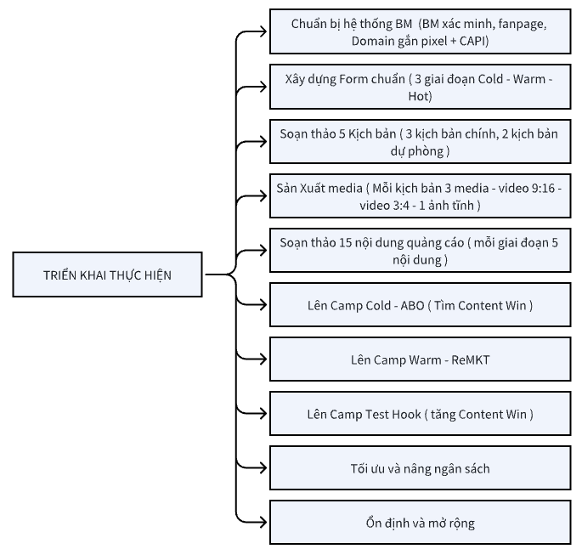
 |  |  | Ngày 5
3 |  |  | Ngày 6 đến ngày ngày 9

 |  |  | Ngày 10 đến ngày ngày 11
 |  |  | Ngày 12
 |  |  | Ngày 15
 |  |  | Ngày 16 đến ngày ngày 17
 |  |  | Ngày 18 đến ngày kết thúc chiến dịch
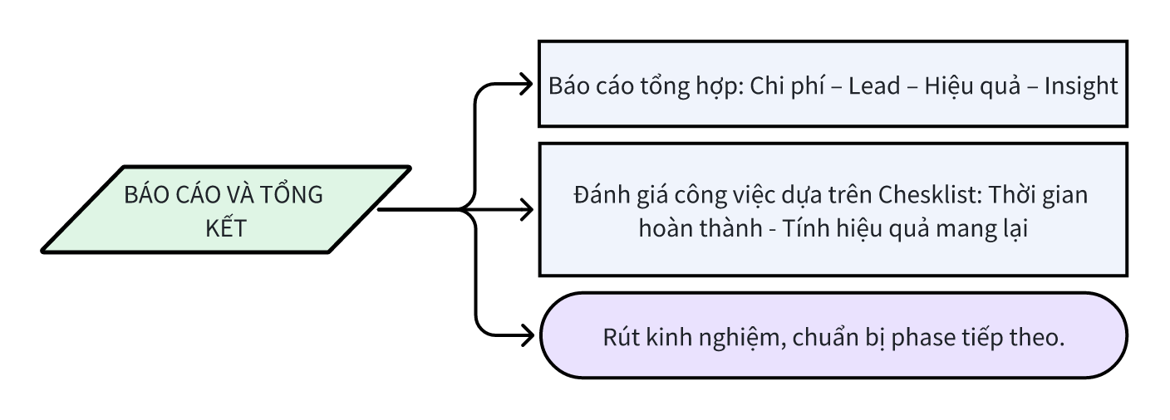
4 |  | Ads | Từ 1 đến 2 ngày sau khi kết thúc chiến dịch
 |  | TGĐ/Leader MKT/admin
 |  | Toàn team

